df
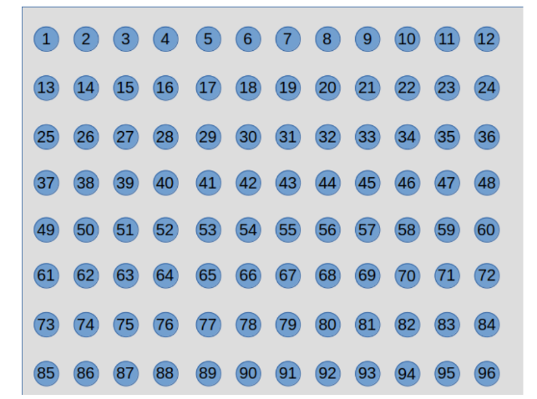
 | 0
0 | -0.46252186109
1 | -1.1923712329
2 | -1.8687954338 | 0 | 1 | 2 | 3 | 4 | 5 | 6 | 7 | 8 | 9 | 10 | 11
3 | -2.3809454444 | -0.46252186109 | -1.1923712329 | -1.8687954338 | -2.3809454444 | -2.7107208752 | -2.869025537 | -2.8659742284 | -2.698892008 | -2.3508086721 | -1.8011680859 | -1.0713848729 | -0.41578022646
4 | -2.7107208752 | 12 | 13 | 14 | 15 | 16 | 17 | 18 | 19 | 20 | 21 | 22 | 23
5 | -2.869025537 | -1.1853797417 | -3.0885233623 | -4.9119948227 | -6.3373280919 | -7.2786201692 | -7.7384781246 | -7.7326120576 | -7.2581323074 | -6.2940717351 | -4.8373120451 | -2.9935166415 | -1.1424846399
6 | -2.8659742284 | 24 | 25 | 26 | 27 | 28 | 29 | 30 | 31 | 32 | 33 | 34 | 35
7 | -2.698892008 | -1.8006846945 | -4.7432347932 | -7.6128422461 | -9.8922741212 | -11.417208731 | -12.169547642 | -12.164027613 | -11.399028286 | -9.8578247122 | -7.5616659287 | -4.6888555162 | -1.7755897511
8 | -2.3508086721 | 36 | 37 | 38 | 39 | 40 | 41 | 42 | 43 | 44 | 45 | 46 | 47
9 | -1.8011680859 | -2.1376578928 | -5.6663609145 | -9.1383655246 | -11.917978563 | -13.789290825 | -14.71755746 | -14.714978188 | -13.781125928 | -11.903549874 | -9.1187737329 | -5.647484044 | -2.1291226919
10 | -1.0713848729 | 48 | 49 | 50 | 51 | 52 | 53 | 54 | 55 | 56 | 57 | 58 | 59
11 | -0.41578022646 | -2.1306681763 | -5.6511525582 | -9.123038448 | -11.907108069 | -13.783412234 | -14.715892164 | -14.71718181 | -13.787789471 | -11.915652525 | -9.1357787651 | -5.6643447927 | -2.1368704843
12 | -1.1853797417 | 60 | 61 | 62 | 63 | 64 | 65 | 66 | 67 | 68 | 69 | 70 | 71
13 | -3.0885233623 | -1.7783745642 | -4.6950988043 | -7.5679682608 | -9.8624872684 | -11.401831525 | -12.165277961 | -12.169610854 | -11.416411172 | -9.890958828 | -7.6114384814 | -4.7422166163 | -1.800318714
14 | -4.9119948227 | 72 | 73 | 74 | 75 | 76 | 77 | 78 | 79 | 80 | 81 | 82 | 83
15 | -6.3373280919 | -1.146805839 | -3.0032042341 | -4.8452125795 | -6.2989396243 | -7.2607044858 | -7.7337244763 | -7.7386917965 | -7.2782873659 | -6.3367150599 | -4.9113563458 | -3.0880881419 | -1.1852395823
16 | -7.2786201692 | 84 | 85 | 86 | 87 | 88 | 89 | 90 | 91 | 92 | 93 | 94 | 95
17 | -7.7384781246 | -0.42037697065 | -1.0833225844 | -1.8079510006 | -2.3539436412 | -2.7002264798 | -2.8664763902 | -2.8691293332 | -2.7106239539 | -2.3807601086 | -1.8686101552 | -1.1922554863 | -0.46249342708
18 | -7.7326120576
19 | -7.2581323074
20 | -6.2940717351
21 | -4.8373120451
22 | -2.9935166415
23 | -1.1424846399
24 | -1.8006846945
25 | -4.7432347932
26 | -7.6128422461
27 | -9.8922741212
28 | -11.417208731
29 | -12.169547642
30 | -12.164027613
31 | -11.399028286
32 | -9.8578247122
33 | -7.5616659287
34 | -4.6888555162
35 | -1.7755897511
36 | -2.1376578928
37 | -5.6663609145
38 | -9.1383655246
39 | -11.917978563
40 | -13.789290825
41 | -14.71755746
42 | -14.714978188
43 | -13.781125928
44 | -11.903549874
45 | -9.1187737329
46 | -5.647484044
47 | -2.1291226919
48 | -2.1306681763
49 | -5.6511525582
50 | -9.123038448
51 | -11.907108069
52 | -13.783412234
53 | -14.715892164
54 | -14.71718181
55 | -13.787789471
56 | -11.915652525
57 | -9.1357787651
58 | -5.6643447927
59 | -2.1368704843
60 | -1.7783745642
61 | -4.6950988043
62 | -7.5679682608
63 | -9.8624872684
64 | -11.401831525
65 | -12.165277961
66 | -12.169610854
67 | -11.416411172
68 | -9.890958828
69 | -7.6114384814
70 | -4.7422166163
71 | -1.800318714
72 | -1.146805839
73 | -3.0032042341
74 | -4.8452125795
75 | -6.2989396243
76 | -7.2607044858
77 | -7.7337244763
78 | -7.7386917965
79 | -7.2782873659
80 | -6.3367150599
81 | -4.9113563458
82 | -3.0880881419
83 | -1.1852395823
84 | -0.42037697065
85 | -1.0833225844
86 | -1.8079510006
87 | -2.3539436412
88 | -2.7002264798
89 | -2.8664763902
90 | -2.8691293332
91 | -2.7106239539
92 | -2.3807601086
93 | -1.8686101552
94 | -1.1922554863
95 | -0.46249342708

